GameHub
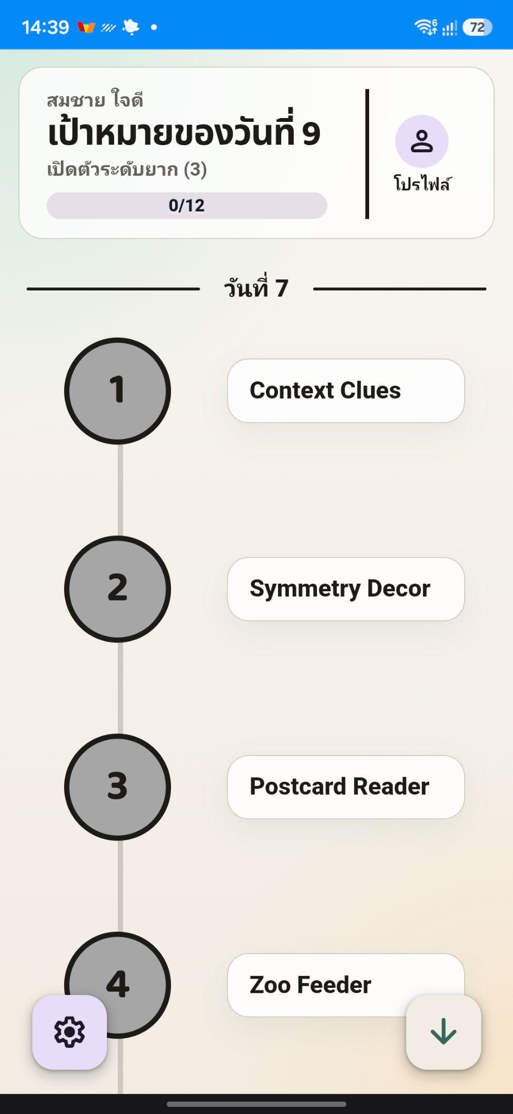
ชื่อปุ่ม | รายละเอียด | ชื่อเสียง
GameHub_BGM | เพลงพื้นหลัง | GameHub_BGM
Global Click | เวลาที่คลิกสิ่งที่คลิกได้ | Button_Click

สายพานอาหาร
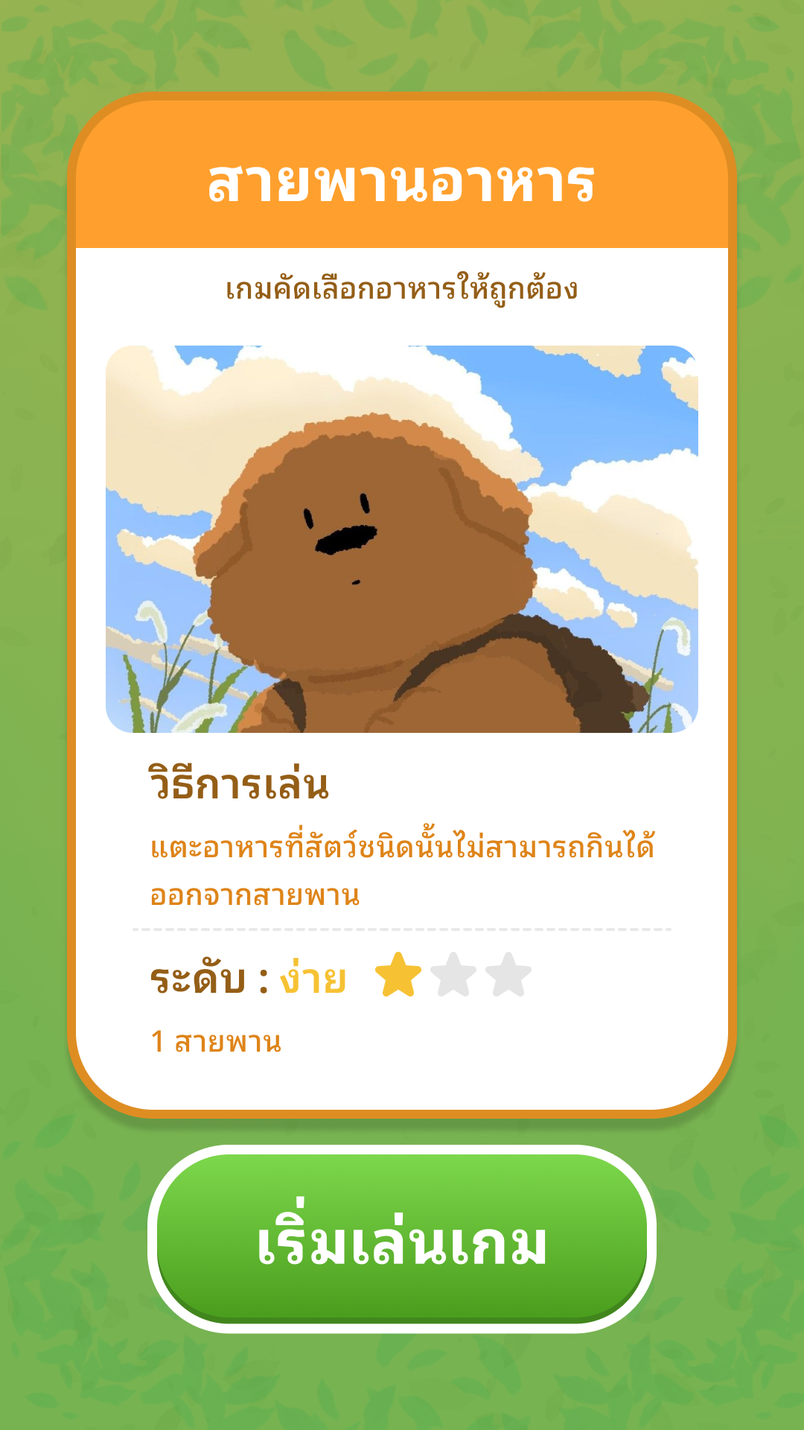
ชื่อปุ่ม | รายละเอียด | ชื่อเสียง
Game BGM | เพลงพื้นหลัง | Zoo Feeder_BGM
Game Cover_PopUp | เสียงเวลาที่หน้าปกเกมเด้งขึ้นมา | Panel_PopUp
Button_Click | กดปุ่มภายในมินิเกม เช่น เริ่มเกม ต่อไป กลับหน้าหลักเป็นต้น | Button_Click
Correct | ตอบถูก | Correct
Wrong | ตอบผิด | Wrong
End Game | เวลาที่หน้าสรุปคะแนนเด้งขึ้นมา | EndGame

นักสืบเติมคำ
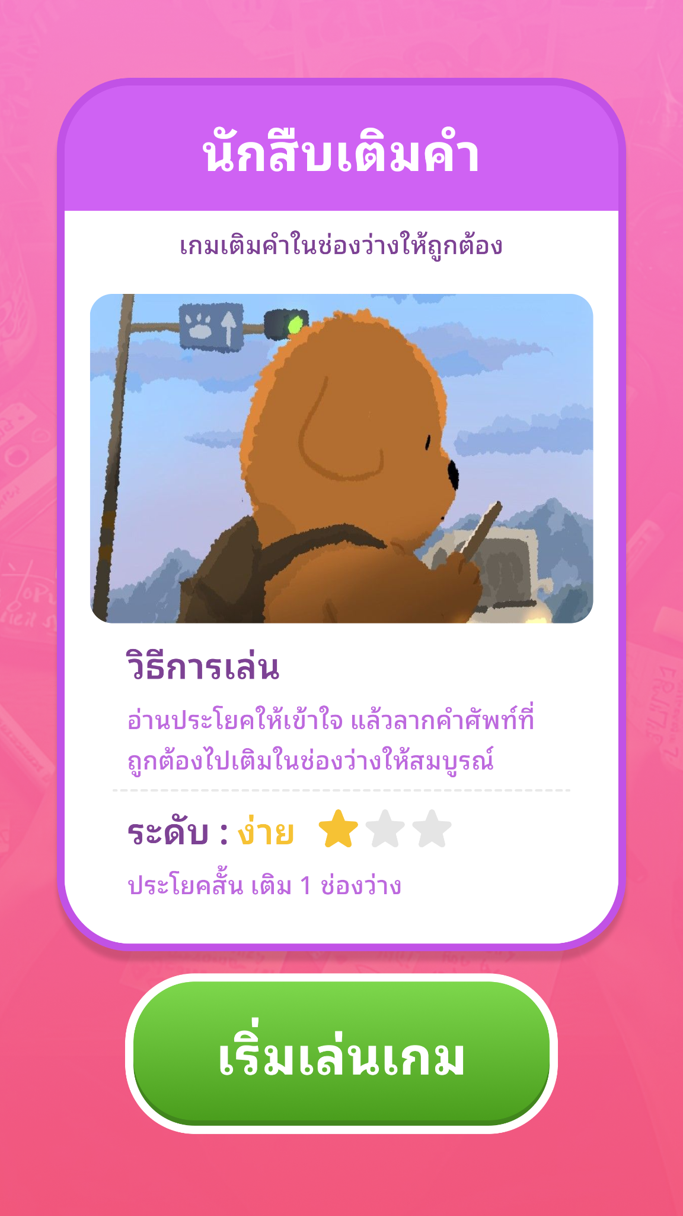
ชื่อปุ่ม | รายละเอียด | ชื่อเสียง
Game BGM | เพลงพื้นหลัง | Context Clue_BGM
Game Cover_PopUp | เสียงเวลาที่หน้าปกเกมเด้งขึ้นมา | Panel_PopUp
Button_Click | กดปุ่มภายในมินิเกม เช่น เริ่มเกม ต่อไป กลับหน้าหลักเป็นต้น | Button_Click
Correct | ตอบถูก | Correct
Wrong | ตอบผิด | Wrong
End Game | เวลาที่หน้าสรุปคะแนนเด้งขึ้นมา | EndGame

จดหมายจากหลานรัก
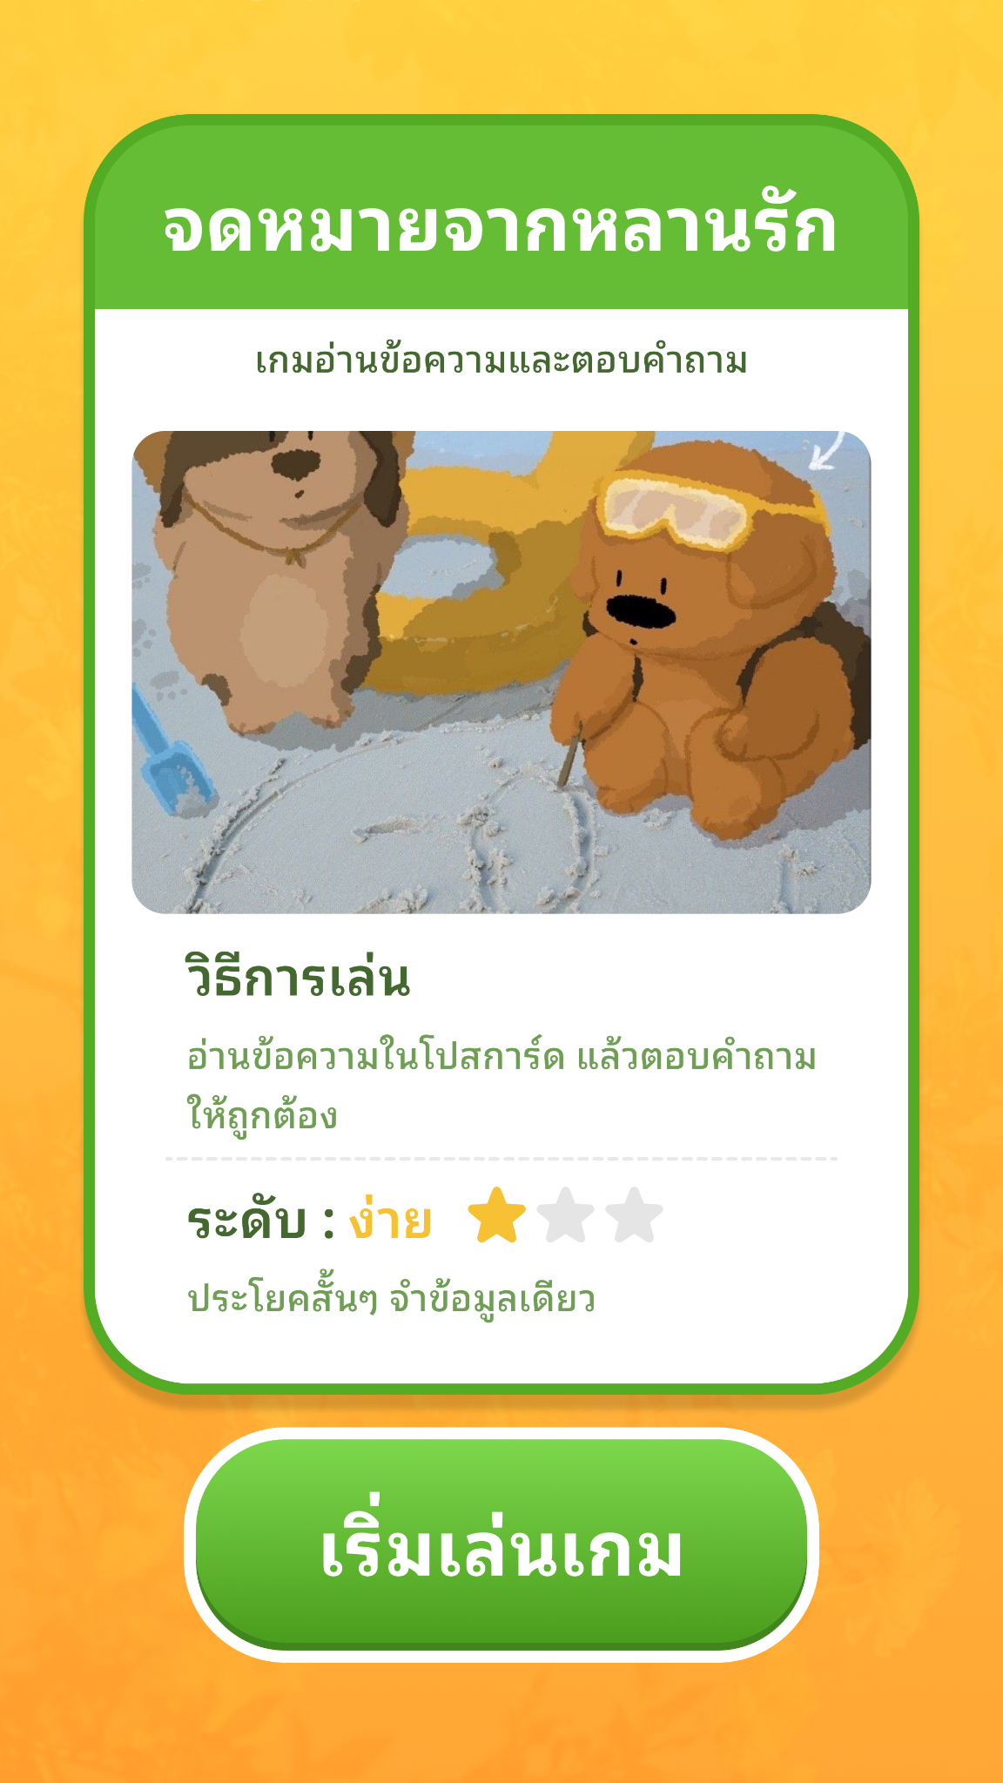
ชื่อปุ่ม | รายละเอียด | ชื่อเสียง
Game BGM | เพลงพื้นหลัง | *มีเอไออ่านข้อความเลยตั้งใจจะไม่ใส่เพลง
Game Cover_PopUp | เสียงเวลาที่หน้าปกเกมเด้งขึ้นมา | Panel_PopUp
Button_Click | กดปุ่มภายในมินิเกม เช่น เริ่มเกม ต่อไป กลับหน้าหลักเป็นต้น | Button_Click
Correct | ตอบถูก | Correct
Wrong | ตอบผิด | Wrong
End Game | เวลาที่หน้าสรุปคะแนนเด้งขึ้นมา | EndGame

สวนสัตว์นักสืบ
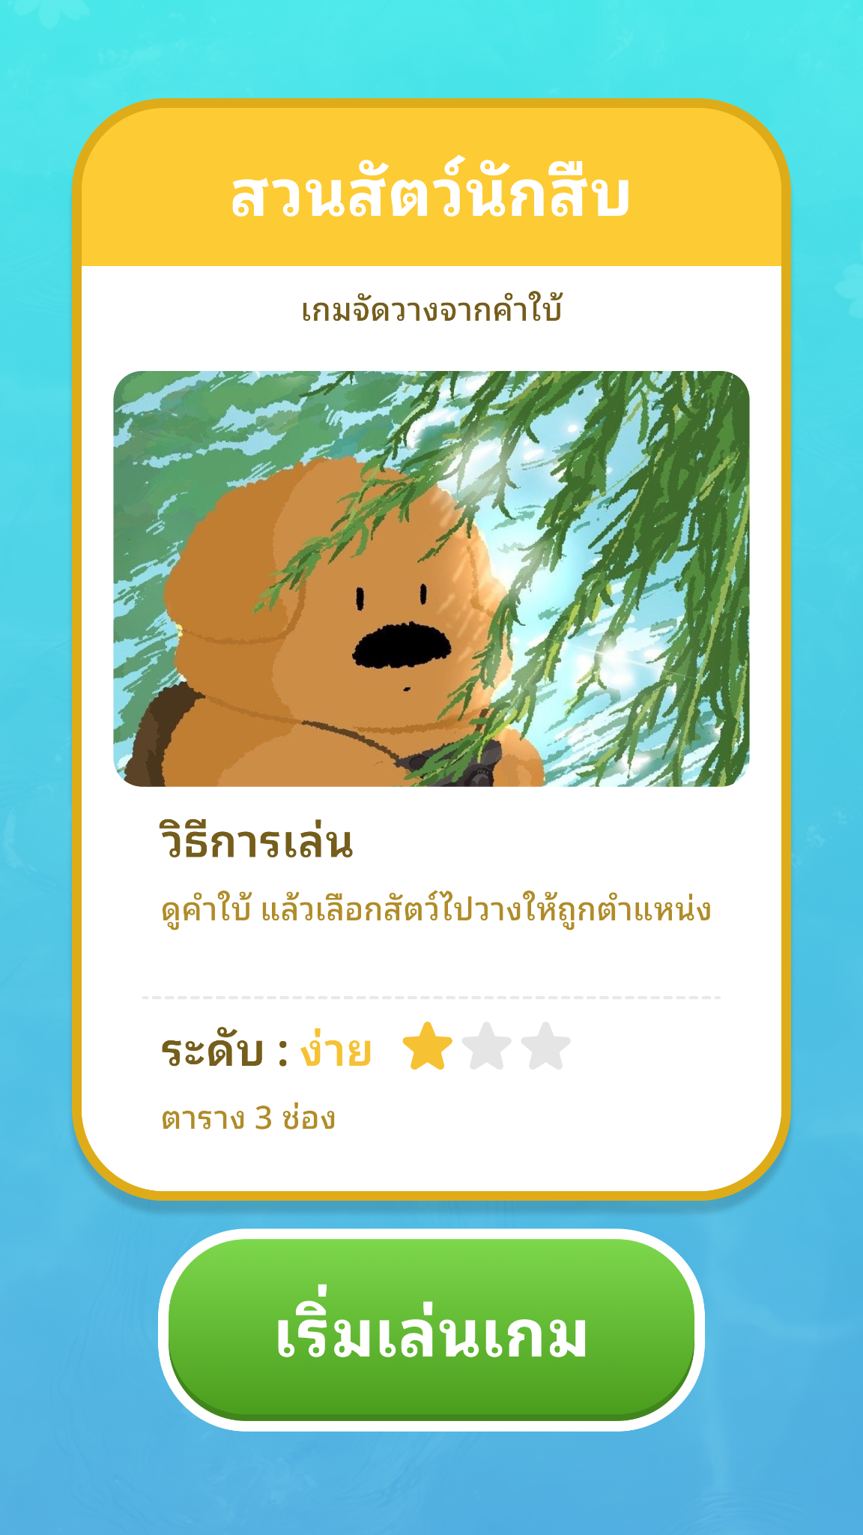
ชื่อปุ่ม | รายละเอียด | ชื่อเสียง
Game BGM | เพลงพื้นหลัง | Zoo Detective_BGM
Game Cover_PopUp | เสียงเวลาที่หน้าปกเกมเด้งขึ้นมา | Panel_PopUp
Button_Click | กดปุ่มภายในมินิเกม เช่น เริ่มเกม ต่อไป กลับหน้าหลักเป็นต้น | Button_Click
Correct | ตอบถูก | Correct
Wrong | ตอบผิด | Wrong
End Game | เวลาที่หน้าสรุปคะแนนเด้งขึ้นมา | EndGame

ภาพสะท้อน
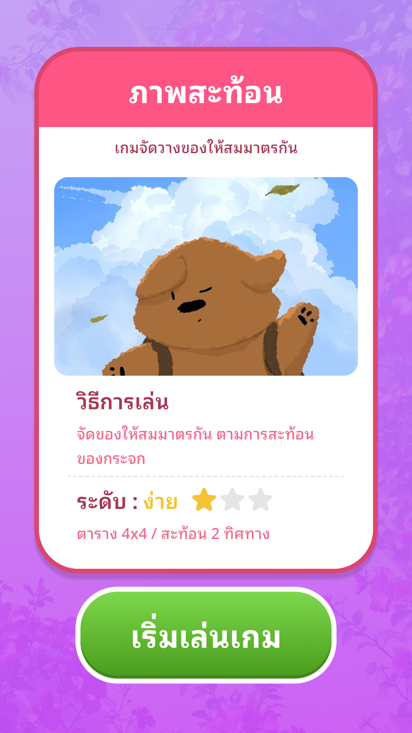
ชื่อปุ่ม | รายละเอียด | ชื่อเสียง
Game BGM | เพลงพื้นหลัง | Symmetry_BGM
Game Cover_PopUp | เสียงเวลาที่หน้าปกเกมเด้งขึ้นมา | Panel_PopUp
Button_Click | กดปุ่มภายในมินิเกม เช่น เริ่มเกม ต่อไป กลับหน้าหลักเป็นต้น | Button_Click
Correct | ตอบถูก | Correct
Wrong | ตอบผิด | Wrong
End Game | เวลาที่หน้าสรุปคะแนนเด้งขึ้นมา | EndGame

